set_info
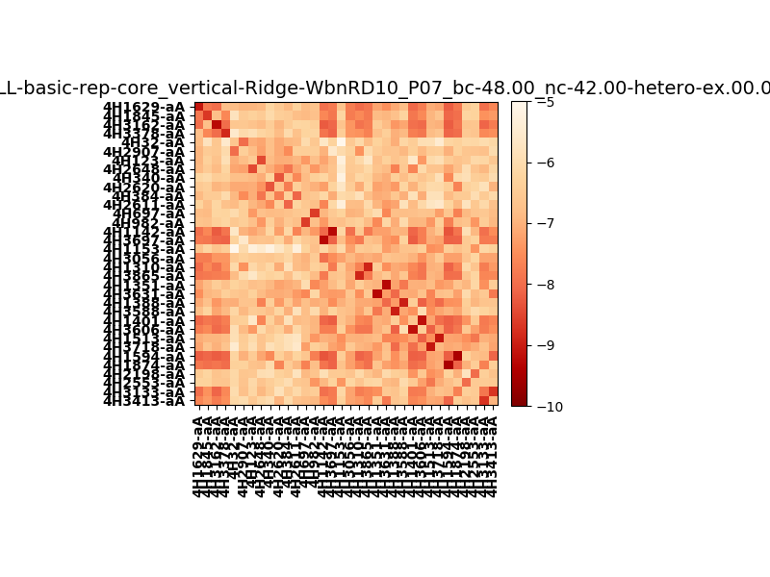
N_pairs: | 19
N_heterodimers: | 15
N_homodimers: | 4
orthogonality_average: | -1.80954933167
orthogonality_average_%: | 36.1909866333
orthogonality_gap: | 1.09644126892
orthogonality_gap_%: | -21.9288253784
N_offtarget_above_min_ontarget: | 304

max_affinity: | -9.45520019531
min_affinity: | -4.95336008072
lower_is_better: | True

binding_min_affinity: | -7.21823978424
binding_min_affinity_%: | 44.3647956848

nonbinidng_max_affinity: | -8.31468105316
nonbinidng_max_affinity_%: | 66.2936210632

total_II_pairs: | 37
total_II_pairs_%: | 48.6842105263
total_IN_mismatches: | 2
total_IN_mismatches_%: | 2.63157894737
total_NN_pairs: | 37
total_NN_pairs_%: | 48.6842105263

total_electrostatic_matches: | 151
total_electrostatic_matches_%: | 99.3421052632
total_electrostatic_mismatches: | 1
total_electrostatic_mismatches_%: | 0.657894736842

starting_pos: | f
N_heptades: | 4
N_aminoacids: | 29

normalization_max: | -10
normalization_min: | -5

